Titelblatt
Tabelle
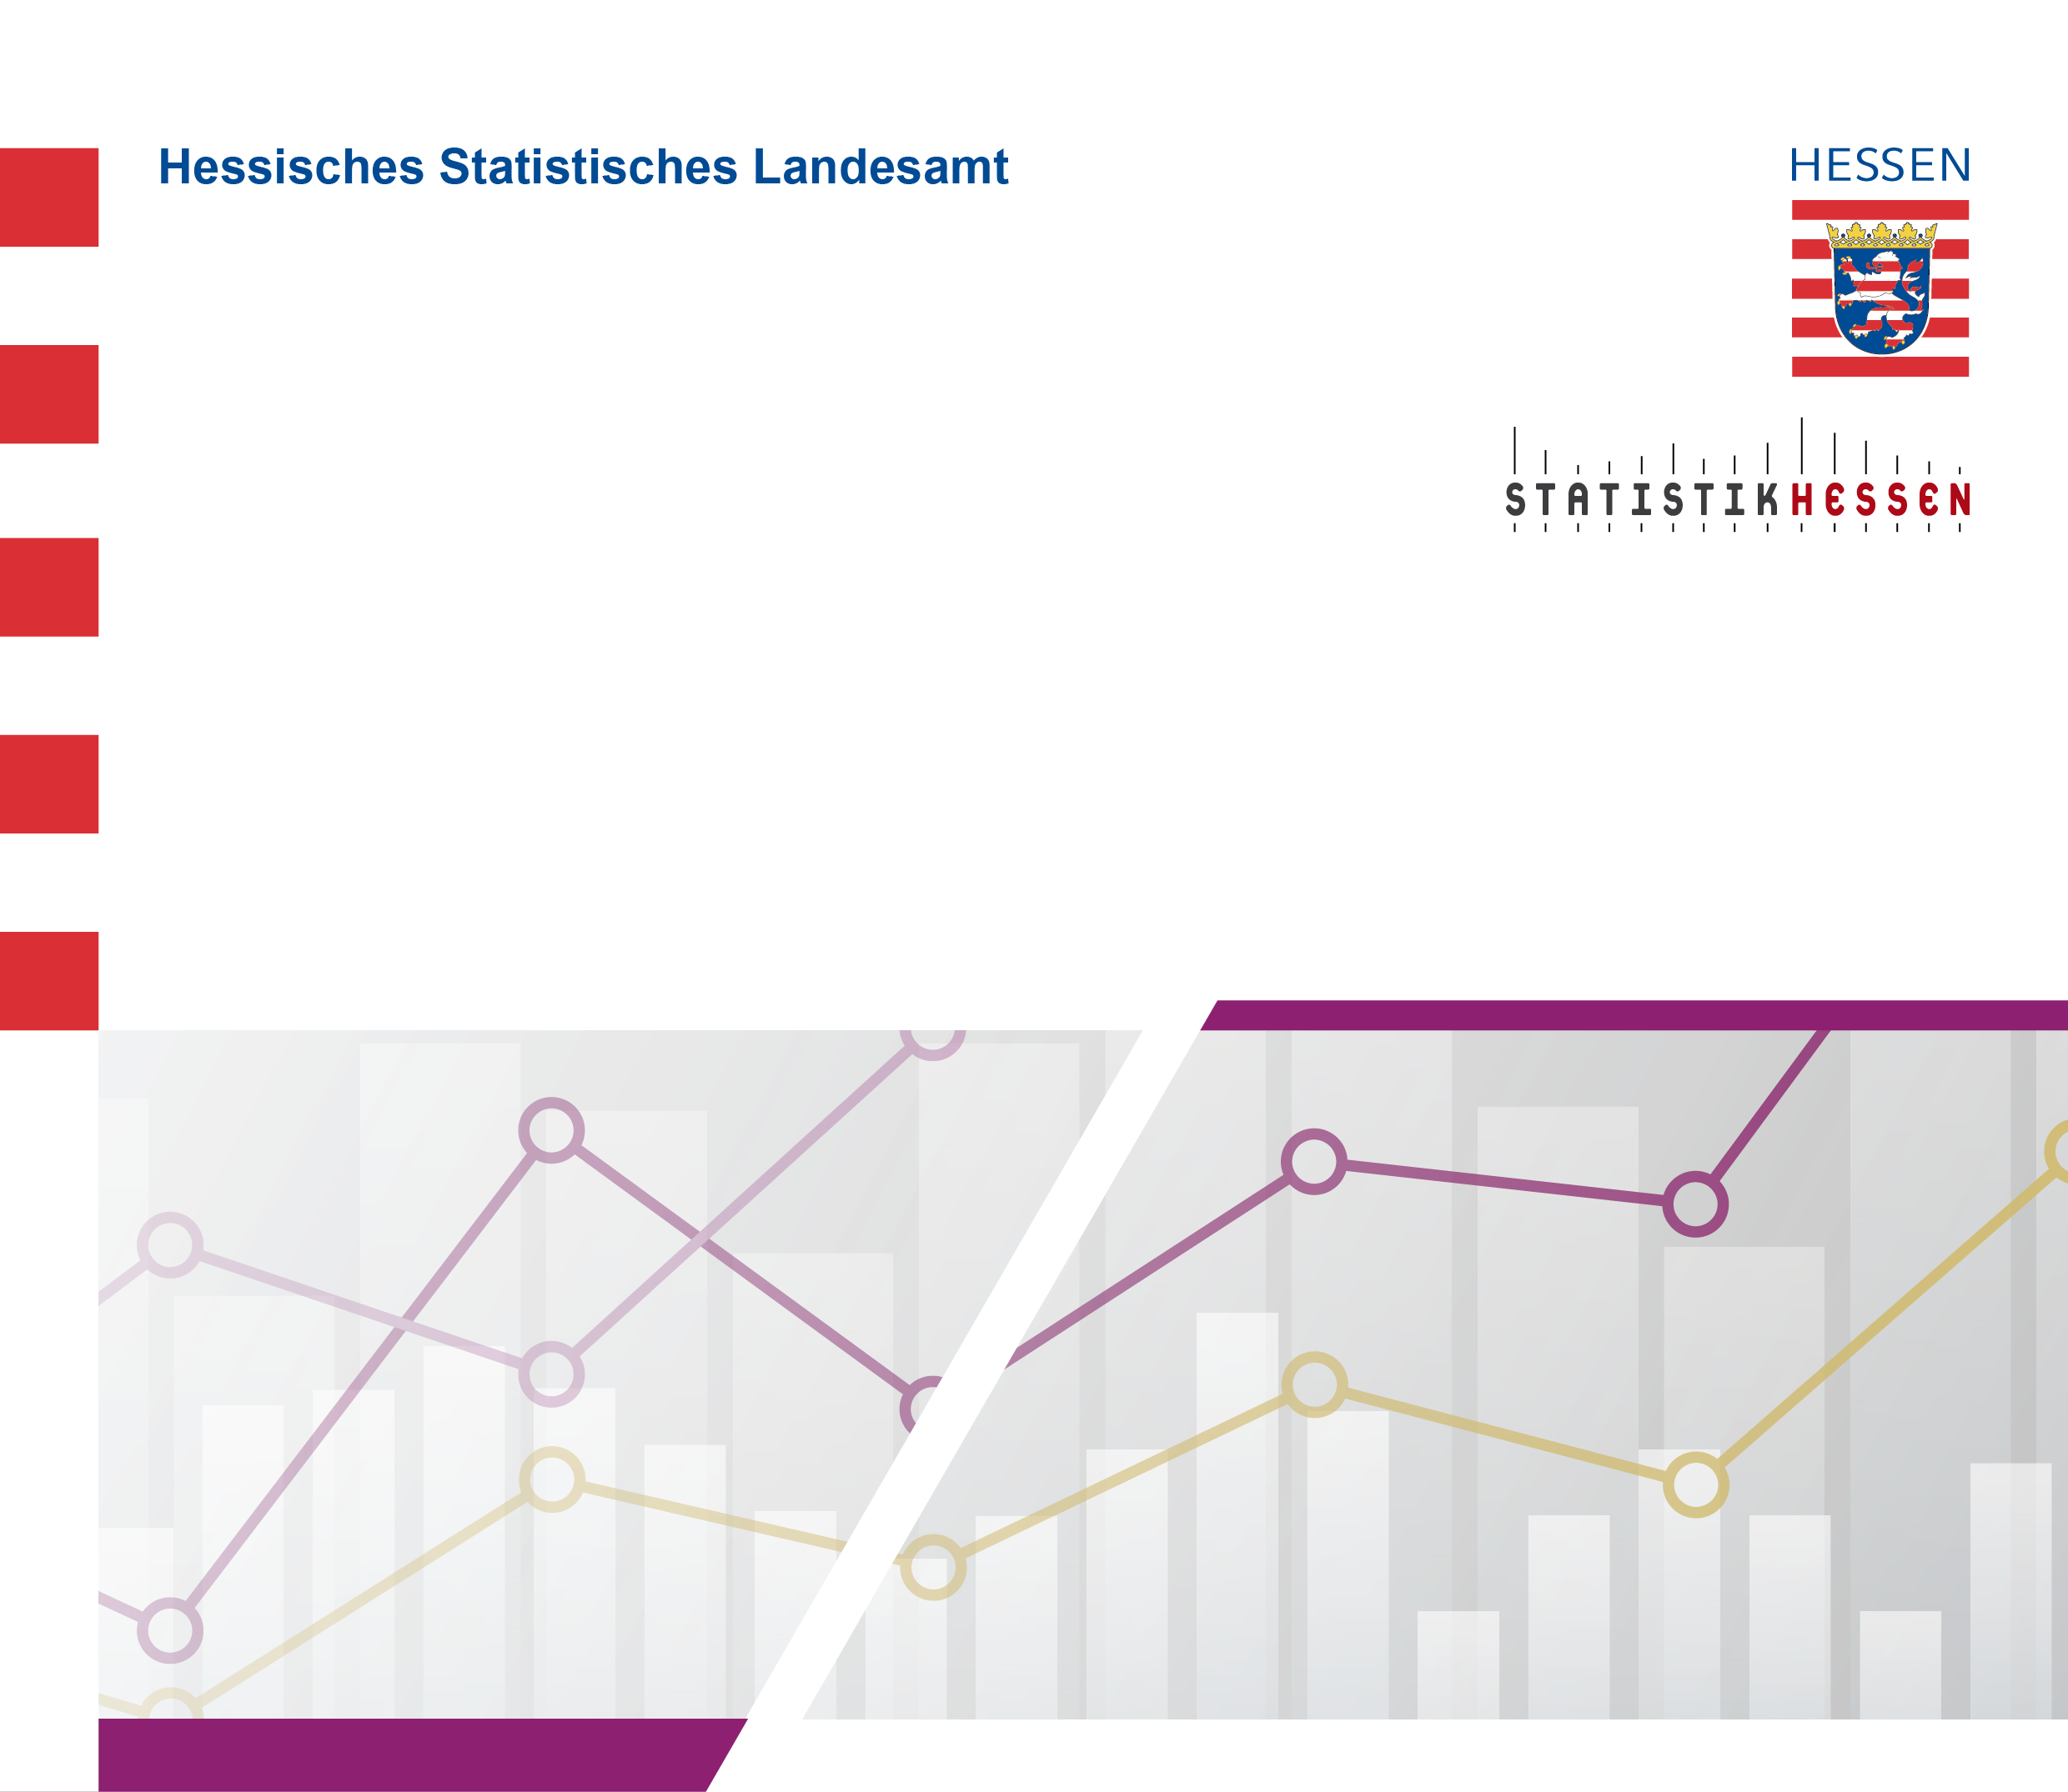
 |  | Juli 2026
 | Anerkennungsanträge für im Ausland erworbene
 | Berufsqualifikationen in Hessen 2025 nach
 | Bundesrecht (BQFG) bzw. Landesrecht (HBQFG)

